상품제안서
카카오 스낵 맥그립 맥세이프 스마트톡 | 상품코드: S41224

 |  |  |  |  |  |  | 02-713-8555 | www.synergygift.co.kr
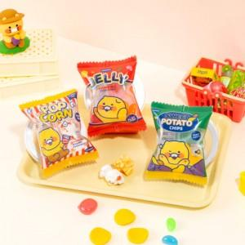 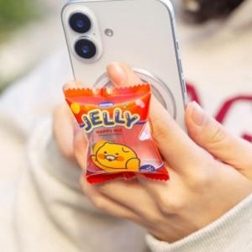 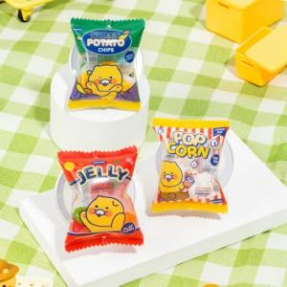

【상세/제작정보】

【인쇄/포장옵션】 | 스티커 / pp케이스

【공급단가】 | 수량 | 20~ | 100~ | 300~ | 500~ | 1,000~
*VAT별도 | 춘식이젤리 | 12,160원 | 11,870원 | 11,680원 | 11,400원 | 11,110원
 | 춘식이팝콘 | 12,160원 | 11,870원 | 11,680원 | 11,400원 | 11,110원
 | 춘식이포테토칩 | 12,160원 | 11,870원 | 11,680원 | 11,400원 | 11,110원

【상품 URL】 | https://www.synergygift.co.kr:443/src/goods_detail.php?gdno=41224

